Munka1
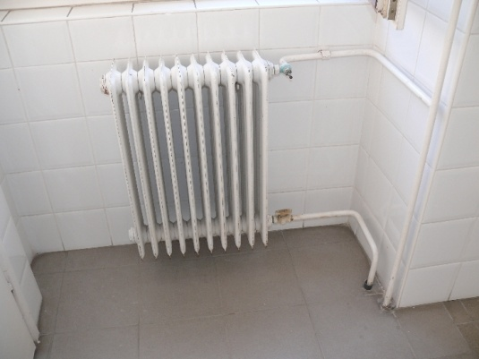
 |  | Radiátorok |  |  |  |  |  | Konvektorok
 | típus | hossz [m] | magasság [m] | db |  |  | típus | hossz [m] | magasság [m] | db
1 |  | - | - | - | Öntöttvas tagos radiátor | 1 | Gázkonvektor | - | - | -
2 |  | - | - | - |  | 2 | Gázkonvektor | - | - | -
3 |  | - | - | - |  | 3 | Gázkonvektor | - | - | -
4 |  | - | - | - |  | 4 | Gázkonvektor | - | - | -
5 |  | - | - | - |  | 5 | Gázkonvektor | - | - | -
6 |  | - | - | - |  | 6 | Gázkonvektor | - | - | -
7 |  | - | - | - |  | 7 | Gázkonvektor | - | - | -
8 |  | - | - | - |  | 8 | Gázkonvektor | - | - | -
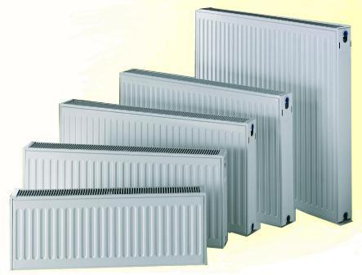
9 |  | - | - | - |  | 9 | Gázkonvektor | - | - | -
10 |  | - | - | - | Lapradiátor | 10 | Gázkonvektor | - | - | -
11 |  | - | - | - |  | 11 | Gázkonvektor | - | - | -
12 |  | - | - | - |  | 12 | Gázkonvektor | - | - | -
13 |  | - | - | - |  | 13 | Gázkonvektor | - | - | -
14 |  | - | - | - |  | 14 | Gázkonvektor | - | - | -
15 |  | - | - | - |  | 15 | Gázkonvektor | - | - | -
16 |  | - | - | - |  | 16 | Gázkonvektor | - | - | -
17 |  | - | - | - |  | 17 | Gázkonvektor | - | - | -
18 |  | - | - | - |  | 18 | Gázkonvektor | - | - | -
19 |  | - | - | - |  | 19 | Gázkonvektor | - | - | -
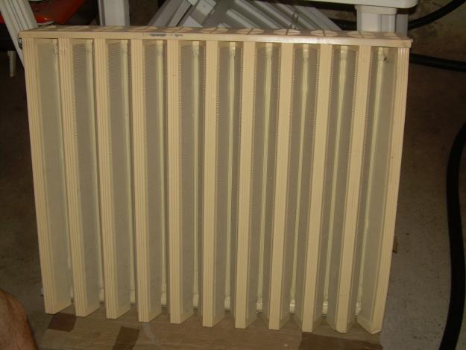
20 |  | - | - | - | RADAL radiátor | 20 | Gázkonvektor | - | - | -
21 |  | - | - | - |  | 21 | Gázkonvektor | - | - | -
22 |  | - | - | - |  | 22 | Gázkonvektor | - | - | -
23 |  | - | - | - |  | 23 | Gázkonvektor | - | - | -
24 |  | - | - | - |  | 24 | Gázkonvektor | - | - | -
25 |  | - | - | - |  | 25 | Gázkonvektor | - | - | -
26 |  | - | - | - |  | 26 | Gázkonvektor | - | - | -
27 |  | - | - | - |  | 27 | Gázkonvektor | - | - | -
28 |  | - | - | - |  | 28 | Gázkonvektor | - | - | -
29 |  | - | - | - |  | 29 | Gázkonvektor | - | - | -
30 |  | - | - | - |  | 30 | Gázkonvektor | - | - | -

